Instructions
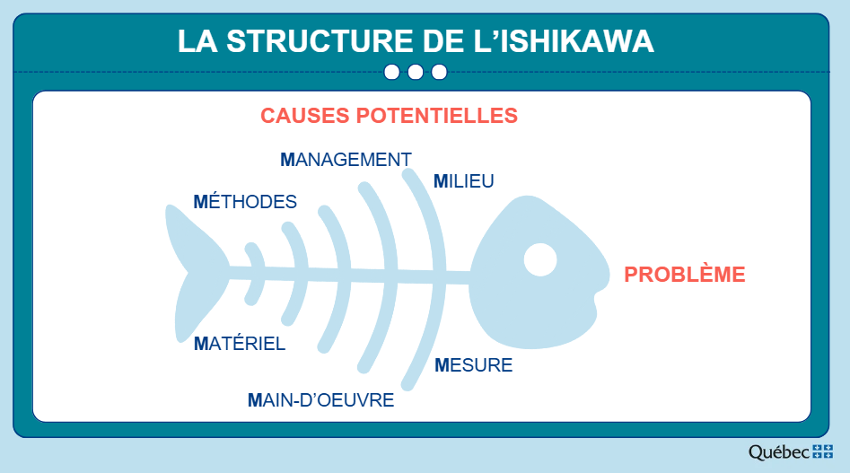
Diagramme d'Ishikawa Le diagramme d'Ishikawa, aussi appelé diagramme en arrêtes de poisson, est un outil utilisé pour analyser et identifier, de façon structurée, les causes profondes d'un problème dans un processus. Vous devez Identifier le problème à analyser et l’inscrire à la droite de la tête du poisson. Ensuite, réaliser un brainstorming en équipe pour identifier les causes potentielles selon les 6 catégories (vous pouvez modifier le nom des catégories selon la nature du problème à analyser). Apposez les causes potentielles sur les arrêtes du poisson et identifiez les causes profondes à l’aide de la méthode des 5 pourquoi.
Management | Le management réfère aux méthodes de gestion qui influencent le problème (ex. lacunes dans la gestion des ressources humaines et financières, prise de décision innefficace, objectif mal défini, mauvaise communication entre les différents niveaux hiérarchiques, manque de planification stratégique, absence de reddition de compte ou d'audits des processus, etc.).
Méthodes | Les méthodes réfèrent aux processus, procédures et techniques utilisés pour réaliser une activité ou une tâche dans un processus (ex. méthodes de travail non standardisées, non écrites, désuètes, inefficaces ou qui engendrent des goulots d’étranglement, etc.).
Milieu | Le milieu réfère à l’environnement physique, l'organisation de l'espace de travail ou les facteurs environnementaux (ex. espace de travail mal organisé ou encombré, une mauvaise disposition des outils de travail, une absence d’ergonomie, des problèmes liés au bruit ou à l’éclairage, etc.).
Matériel | Le matériel réfère aux outils de travail, équipements, technologies et fournitures utilisées dans le processus (ex. mauvaise gestion du stockage entrainant des surplus ou des manques, une pénurie, des retards de livraison ou une mauvaise qualité, logiciel informatique désuet, non convivial ou non adapté aux besoins des utilisateurs, des défaillances dans les équipements utilisés ou des pannes fréquentes des machines etc.).
Mesure | La mesure réfère à l’évaluation de la qualité et de la performance du processus (ex. absence d’un système de contrôle de la qualité, des indicateurs non disponibles ou non pertinents ou l’inexistence du suivi de la performance du service concerné, etc.).
Main-d'œuvre | La main-d'œuvre réfère aux employés, gestionnaires et autres parties prenantes impliquées dans le processus (ex. manque de formation, une surcharge de travail, un manque de leadership, un roulement de personnel élevé, une mauvaise collaboration ou communication entre les équipes, etc.).

